Sheet1
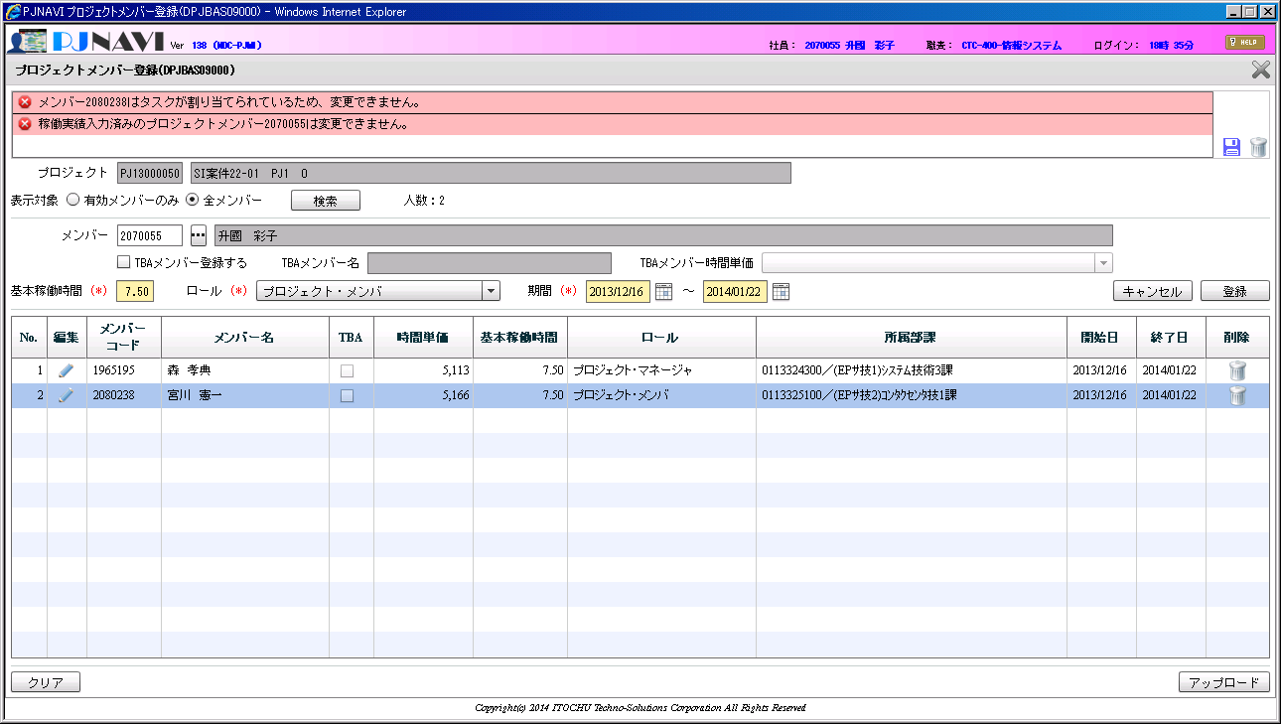
上行は、OK
した行はNG
「稼働実績済みのプロジェクトメンバー2080238は変更できません。」となるべき。

